驾驶员首页
 |  |  |  |  |  |  |  |  |  |  |  |  |  |  |  |  |  | 版本：A4
编号：GR-21-01-23
车型 |  | 重庆铁马 |  |  |  | 驾驶员座椅总成EBOM清单 |  |  |  |  |  |  |  |  |  |  | 编制 | 审核 | 标准化 | 批准 | 页次 | 日 期
 |  |  |  |  |  | (首页 ) |  |  |  |  |  |  |  |  |  |  |  |  |  |  | 1/1
图示 |  |  |  | NO. | 件号 |  |  | 件名 |  |  | 产品描述 |  |  |  |  |  | 单台用量 | 车型配置 |  |  | 备注
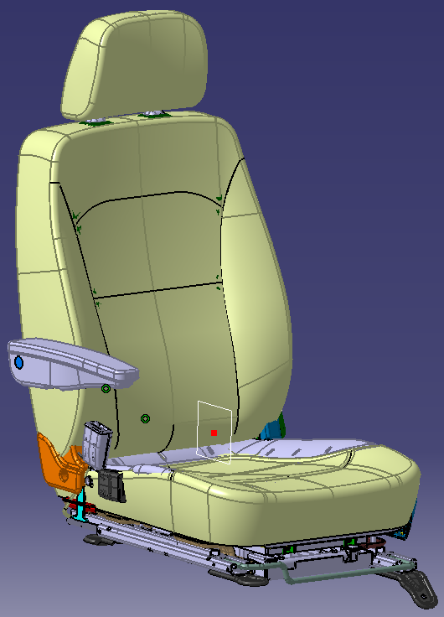 |  |  |  | 1 | JSJY551G2501 |  |  | 驾驶员座总成 |  |  | 减震 |  |  |  |  |  | 1 | 主副驾通用 |  |  | 减震座椅
 |  |  |  | 2
 |  |  |  | 3

变更履历
No | 日期 |  | 版本 | 零件号 |  | 零件名称 | 变更内容 |  | 变更原因 | 变更来源 |  | No | 日期 | 版本 | 零件号 | 零件名称 | 变更内容 |  | 变更原因 |  | 变更来源
1 | 2022.8.30 |  |  |  |  |  | 初次下发
2 | 2022.9.19 |  |  | SLT0011652 |  | 防滑铝板安装钣金分总成 | 1.防滑铝板安装钣金材料更改（由Q235 T2.0更改为QSTE500 T5.0） 2.防滑铝板安装孔改为Φ9.5 3.防滑铝板安装方式由打自攻钉更改为凸焊M6螺母，使用螺栓安装。 |  | 防滑铝板支撑强度不足。且此高度面罩无法装配。
3 | 2022.9.19 |  |  | SLT0011653 |  | 防滑铝板安装钣金条1
4 | 2022.9.19 |  |  | BFA0000316 |  | 焊接方螺母
5 | 2022.9.19 |  |  | SLT0011654 |  | 防滑铝板安装钣金分总成
6 | 2022.9.19 |  |  | SLT0011598 |  | 防滑铝板安装钣金条2
7 | 2022.9.19 |  |  | BFA0000316 |  | 焊接方螺母
8 | 2022.9.19 |  |  | SLT0011601 |  | 防滑铝板
9 | 2022.9.19 |  |  | BPC0010237 |  | 内六角花型盘头螺钉（防滑铝板装配）
10 | 2022.10.27 |  |  | SLT0011589 |  | 驾驶员靠背骨架焊接总成 | 1.驾驶员坐垫固定方式变更，卡接方式变更为插接方式 2.驾驶员调角器下连接板变更，车身安装地脚变更（扩孔） |  | 1.客户反馈驾驶员坐垫拆装困难，无法满足快拆快装功能。 2.座椅装车验证卷轴器下固定点与车身干涉，装车验证影响座椅正常使用。 | ECR0008486
11 | 2022.10.27 |  |  | SLT0011599 |  | 驾驶员座垫后横梁总成
12 | 2022.10.27 |  |  | SLT0011638 |  | 驾驶员座垫固定支架
13 | 2022.10.27 |  |  | SLT0011593 |  | 驾驶员调角器下连接板
14 | 2022.10.27 |  |  | BFA0000087 |  | 焊接方螺母-M10
15 | 2022.10.27 |  |  | SLT0011592 |  | 驾驶员调角器下连接板总成
16 | 2022.10.27 |  |  | SLT0011618 |  | 车身安装地脚
17 | 2022.10.27 |  |  | BFA0000016 |  | 十字花型盘头螺钉（坐垫总成与减震器固定）
18 | 2022.10.31 |  |  | SLT0010563 |  | 阻尼器总成 | 取消 |  | 阻尼器总成状态变更 | ECR0008483
19 | 2022.10.31 |  |  | SLT0011656 |  | 阻尼器总成 | 新增
20 | 2023.3.17 |  |  | TAT0010107 |  | 包装箱 | 新增 |  | 新增包装箱
21 | 2023.3.17 |  |  | TAT0010108 |  | 减震模块包装箱 | 新增
22 | 2023.3.17 |  |  | TAT0010109 |  | 减震模块纸箱隔板 | 新增
23 | 2023.5.4 |  |  | SLT0011655 |  | 减震器上盖板喷涂总成 | 减震器上盖板增加喷涂总成件号，焊接总成及子零件层级变更。 |  | 内部工艺核查流程发现此问题，对BOM进行层级变更
24 | 2023.5.4 |  |  | SLT0011620 |  | 减震器上盖板分总成
25 | 2023.5.4 |  |  | SLT0011621 |  | 减震器上盖板
26 | 2023.5.4 |  |  | BFA0000316 |  | 焊接方螺母
27 | 2023.5.4 |  |  | SLT0010541 |  | 阻尼器支架
28 | 2023.5.4 |  |  | SLT0010564 |  | 滚轮上滑槽

 |  |  |  |  |  |  |  |  | 6802100X2001B | 驾驶员座垫护面总成

 |  |  |  |  |  |  |  |  |  |  |  |  |  |  |  |  |  |  |  |  |  |  | 0
 |  |  |  |  |  |  |  |  |  |  |  |  |  |  |  |  |  |  |  |  |  |  | 0
 |  |  |  |  |  |  |  |  |  |  |  |  |  |  |  |  |  |  |  |  |  |  | 0

